Hoja1
Desicion Multicriterio

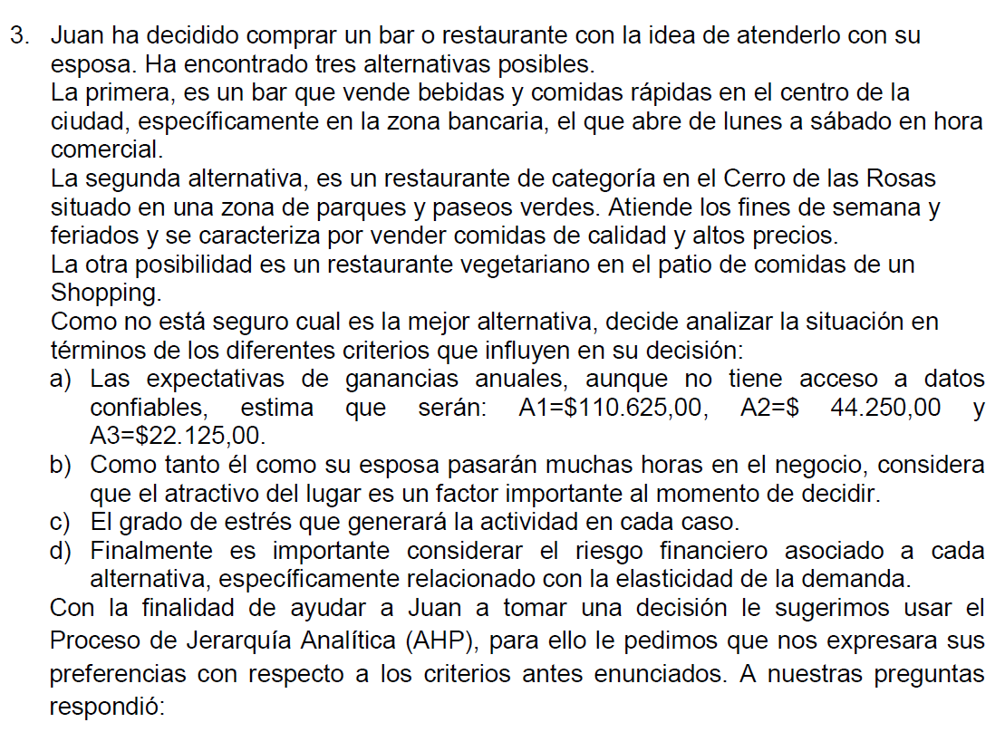

Matriz (A) de comprobacion por pares: CRITERIOS |  |  |  |  |  |  |  |  |  |  |  |  |  |  |  |  |  |  |  |  |  | Multiplicacion de |  | n
 |  | Expectativas |  | Atractivo |  | Estrés |  | Riesgo F |  |  | Matriz normalizada (W): |  |  |  |  |  |  |  | Vector Prioridad |  |  | matrices |  | (opciones) |  | IC |  | IA | RC
Expectativas |  | 1.00 |  | 7.00 |  | 3.00 |  | 9.00 |  |  | 0.6300 |  | 0.5250 |  | 0.6908 |  | 0.4500 |  | 0.5739 |  |  | 2.48 |  | 4.00 |  | 0.09 |  | 0.90 | 0.0997
Atractivo |  | 0.14 |  | 1.00 |  | 0.20 |  | 3.00 |  |  | 0.0900 |  | 0.0750 |  | 0.0461 |  | 0.1500 |  | 0.0903 |  |  | 0.36
Índice de consistencia
IC = (Nmax-n) / (n-1)
IC = (4,27-4)/(4-1) = 0,0897
Razón de consistencia RC <= 0,1
RC = IC /AI = 0,0897/0,9 = 0,0996
Estrés |  | 0.33 |  | 5.00 |  | 1.00 |  | 7.00 |  |  | 0.2100 |  | 0.3750 |  | 0.2303 |  | 0.3500 |  | 0.2913 |  |  | 1.25
Riesgo F |  | 0.11 |  | 0.33 |  | 0.14 |  | 1.00 |  |  | 0.0700 |  | 0.0250 |  | 0.0329 |  | 0.0500 |  | 0.0445 |  |  | 0.18
Suma |  | 1.59 |  | 13.33 |  | 4.34 |  | 20.00
 |  |  |  |  |  |  |  |  |  |  |  |  |  |  |  |  |  |  | Total N_Max (λ aprox) = |  |  | 4.27
Nmax = sumatoria (v. promedio criterio i * v. total de columna criterio i)
Nmax = 0,5739*1,59 + 0,0903*13,33 + 0,2913*4,34 + 0,0445*20 = 4,27
Deteccion de inconsistencias:

 |  |  | 70.00 |  | 10.00 |  | 23.33 |  | 7.78
 |  |  | Expectativas |  | Atractivo |  | Estrés |  | Riesgo F
70.00 | Expectativas |  | 1.00 |  | 7.00 |  | 3.00 |  | 9.00
10.00 | Atractivo |  | 0.14 |  | 1.00 |  | 0.43 |  | 1.29
23.33 | Estrés |  | 0.33 |  | 2.33 |  | 1.00 |  | 3.00
7.78 | Riesgo F |  | 0.11 |  | 0.78 |  | 0.33 |  | 1.00

Criterio atractivo: |  |  |  |  |  |  |  |  |  |  |  |  |  |  |  |  |  | Multiplicacion de |  | n
 |  | A |  | B |  | C |  |  | Matriz normalizada: |  |  |  |  |  | Valor promedio |  |  | matrices |  | (opciones) |  | IC |  | IA |  | RC
A |  | 1.00 |  | 4.00 |  | 0.25 |  |  | 0.1905 |  | 0.2857 |  | 0.1837 |  | 0.2200 |  |  | 0.67 |  | 3.00 |  | 0.0310 |  | 0.58 |  | 0.0534
Índice de consistencia
IC = (Nmax-n) / (n-1)
IC = (3,06-3)/(3-1) = 0,0310
Razón de consistencia RC <= 0,1
RC = IC /AI = 0,0310/0,58 = 0,0534
B |  | 0.25 |  | 1.00 |  | 0.11 |  |  | 0.0476 |  | 0.0714 |  | 0.0816 |  | 0.0669 |  |  | 0.20
C |  | 4.00 |  | 9.00 |  | 1.00 |  |  | 0.7619 |  | 0.6429 |  | 0.7347 |  | 0.7132 |  |  | 2.20
Suma |  | 5.25 |  | 14.00 |  | 1.36
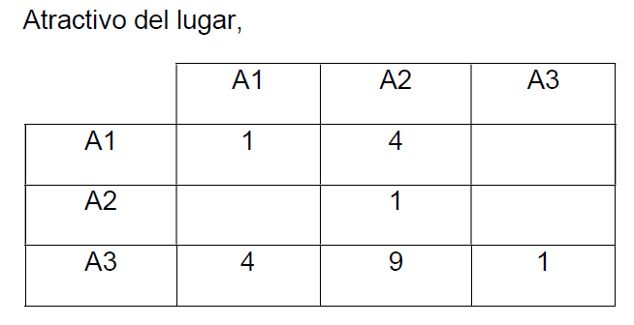
 |  |  |  |  |  |  |  |  |  |  |  |  |  |  | Total N_Max (λ aprox) = |  |  | 3.06

Criterio estres: |  |  |  |  |  |  |  |  |  |  |  |  |  |  |  |  |  | Multiplicacion de |  | n
 |  | A |  | B |  | C |  |  | Matriz normalizada: |  |  |  |  |  | Valor promedio |  |  | matrices |  | (opciones) |  | IC |  | IA |  | RC
A |  | 1.00 |  | 0.33 |  | 0.50 |  |  | 0.1667 |  | 0.2000 |  | 0.1111 |  | 0.1593 |  |  | 0.48 |  | 3.00 |  | 0.0352 |  | 0.58 |  | 0.0607
Índice de consistencia:
IC = (Nmax-n) / (n-1)
IC = (3,07-3)/(3-1) = 0,0352
Razón de consistencia RC <= 0,1
RC = IC /AI = 0,0352/0,58 = 0,0607
B |  | 3.00 |  | 1.00 |  | 3.00 |  |  | 0.5000 |  | 0.6000 |  | 0.6667 |  | 0.5889 |  |  | 1.82
C |  | 2.00 |  | 0.33 |  | 1.00 |  |  | 0.3333 |  | 0.2000 |  | 0.2222 |  | 0.2519 |  |  | 0.77
Suma |  | 6.00 |  | 1.67 |  | 4.50
 |  |  |  |  |  |  |  |  |  |  |  |  |  |  | Total N_Max (λ aprox) = |  |  | 3.07
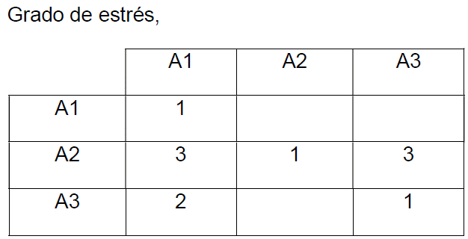

Criterio riesgo financiero: |  |  |  |  |  |  |  |  |  |  |  |  |  |  |  |  |  | Multiplicacion de |  | n
 |  | A |  | B |  | C |  |  | Matriz normalizada: |  |  |  |  |  | Valor promedio |  |  | matrices |  | (opciones) |  | IC |  | IA |  | RC
A |  | 1.00 |  | 0.50 |  | 0.14 |  |  | 0.1000 |  | 0.0769 |  | 0.1064 |  | 0.0944 |  |  | 0.28 |  | 3.00 |  | 0.0124 |  | 0.58 |  | 0.0213
Índice de consistencia
IC = (Nmax-n) / (n-1)
IC = (3,02-3)/(3-1) = 0,0124
Razón de consistencia RC <= 0,1
RC = IC /AI = 0,0124/0,58 = 0,0213
B |  | 2.00 |  | 1.00 |  | 0.20 |  |  | 0.2000 |  | 0.1538 |  | 0.1489 |  | 0.1676 |  |  | 0.50
C |  | 7.00 |  | 5.00 |  | 1.00 |  |  | 0.7000 |  | 0.7692 |  | 0.7447 |  | 0.7380 |  |  | 2.24
Suma |  | 10.00 |  | 6.50 |  | 1.34
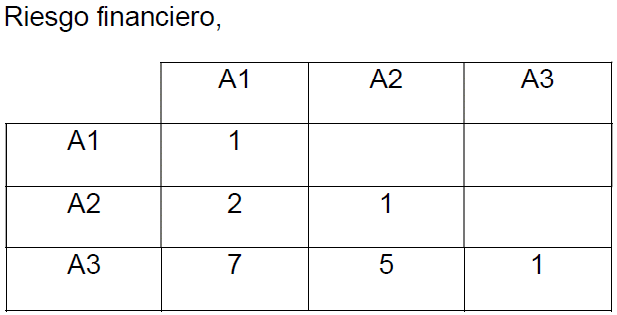
 |  |  |  |  |  |  |  |  |  |  |  |  |  |  | Total N_Max (λ aprox) = |  |  | 3.02

 | Criterio expectativas:
 |  |  | $ 110,625.00 |  | $ 44,250.00 |  | $ 22,125.00 |  |  |  |  |  |  |  |  |  |  |  | Multiplicacion de |  | n
 |  |  | A |  | B |  | C |  |  | Matriz normalizada: |  |  |  |  |  | Valor promedio |  |  | matrices |  | (opciones) |  | IC |  | IA |  | RC
$ 110,625.00 | A |  | 1.00 |  | 2.50 |  | 5.00 |  |  | 0.6250 |  | 0.6250 |  | 0.6250 |  | 0.6250 |  |  | 1.88 |  | 3.00 |  | 0.0000 |  | 0.58 |  | 0.0000
$ 44,250.00 | B |  | 0.40 |  | 1.00 |  | 2.00 |  |  | 0.2500 |  | 0.2500 |  | 0.2500 |  | 0.2500 |  |  | 0.75
Índice de consistencia
IC = (Nmax-n) / (n-1)
IC = (3,06-3)/(3-1) = 0,0000
Razón de consistencia RC <= 0,1
RC = IC /AI = 0,0000/0,58 = 0,00
$ 22,125.00 | C |  | 0.20 |  | 0.50 |  | 1.00 |  |  | 0.1250 |  | 0.1250 |  | 0.1250 |  | 0.1250 |  |  | 0.38
 | Suma |  | 1.60 |  | 4.00 |  | 8.00
 |  |  |  |  |  |  |  |  |  |  |  |  |  |  |  | Total N_Max (λ aprox) = |  |  | 3.00

Matriz de alternativas vs criterios:
 |  | Expectativas |  | Atractivo |  | Estrés |  | Riesgo F |  | TOTAL |  | Ranking
A |  | 0.6250 |  | 0.2200 |  | 0.1593 |  | 0.0944 |  | 0.4292 |  | 1
B |  | 0.2500 |  | 0.0669 |  | 0.5889 |  | 0.1676 |  | 0.3285 |  | 2
C |  | 0.1250 |  | 0.7132 |  | 0.2519 |  | 0.7380 |  | 0.2423 |  | 3
Suma |  | 0.5739 |  | 0.0903 |  | 0.2913 |  | 0.0445

